상품제안서
방수 목욕 가방 [BG126] | 상품코드: F29924

 |  |  |  |  |  |  | 02-412-0044 | www.easy1.co.kr
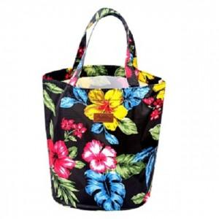

【상세/제작정보】 | 타입 [강아지] 는 품절되었습니다.

【인쇄/포장옵션】 | 실크 / OPP(비닐)

【공급단가】 | 수량 | 300~ | 500~ | 1,000~ | 3,000~ | 5,000~
*VAT별도 | 단가 | 2,080원 | 2,050원 | 2,000원 | 1,950원 | 1,920원

【상품 URL】 | https://dev.easy1.co.kr:443/src/goods_detail.php?gdno=29924

